1
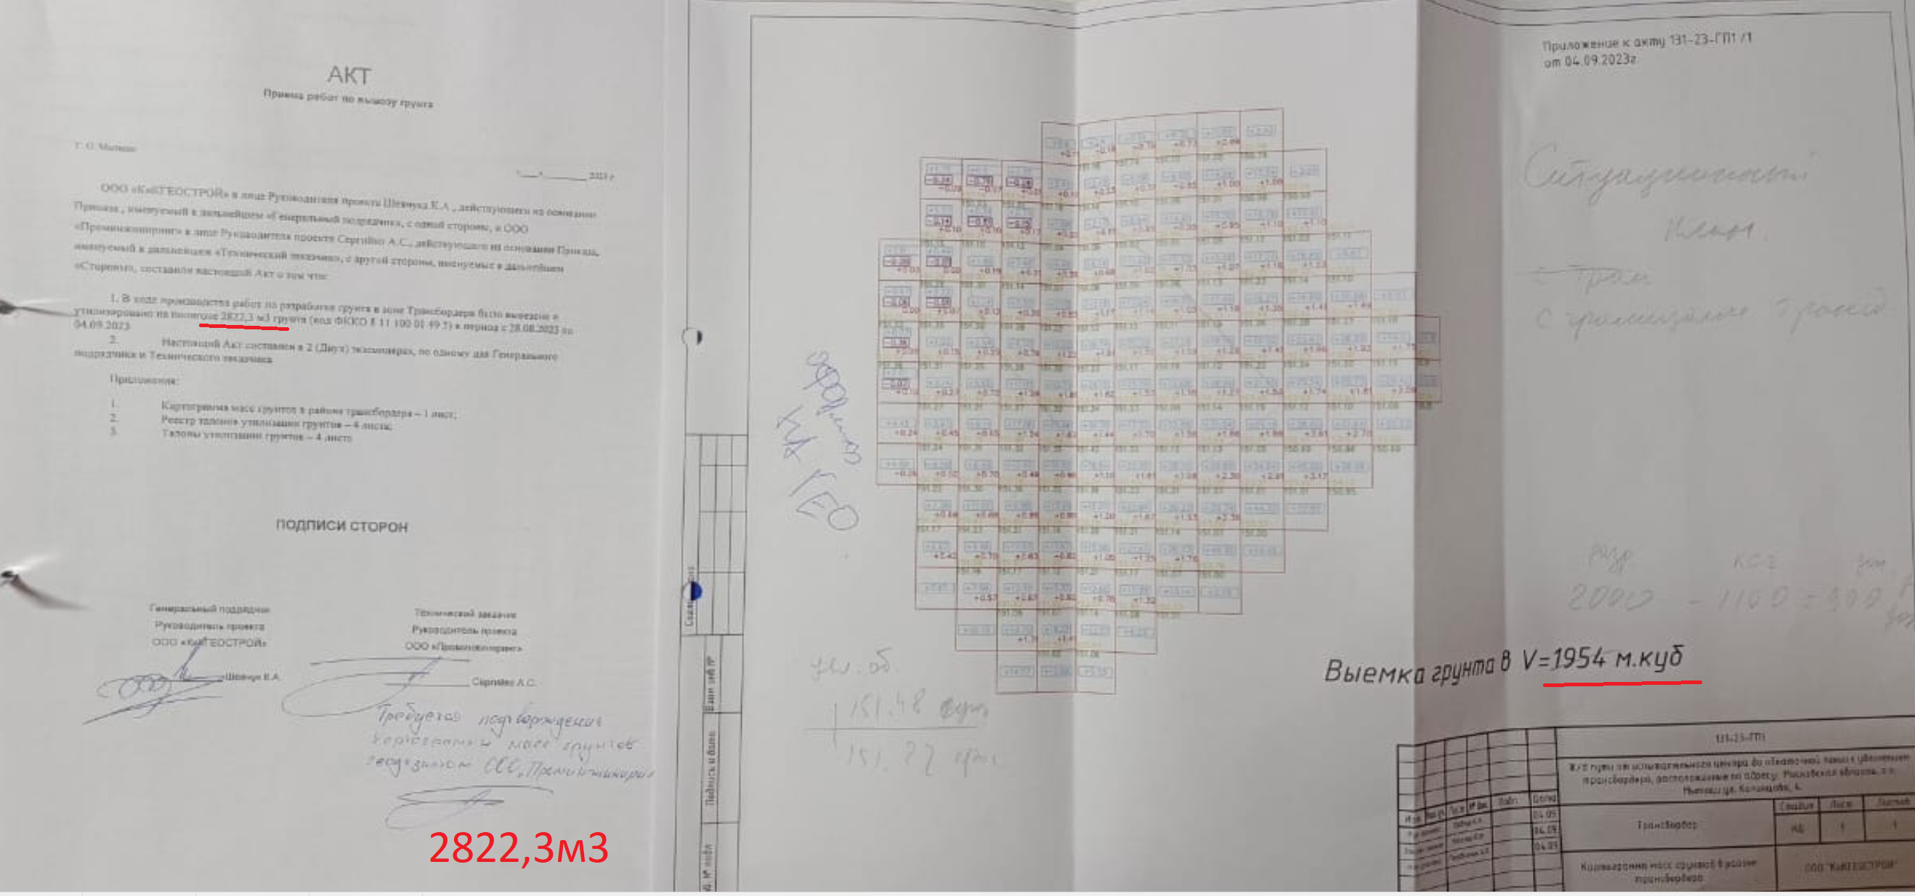

Разработка грунта с погрузкой в автомобили-самосвалы экскаваторами импортного производства с ковшом вместимостью 0,5 (0,5-0,63) м3, группа грунтов: 2 | 1000 м3 | 822 | 147.83 | 121,516.26
Перевозка и утилизация отходов 4-5 класса опасности | м3 | 822 | 1325 | 1,089,150.00
 |  |  | Итого | 1,210,666.26
 |  |  | с ВЗиС | 1,309,940.89
 |  |  | с ЗУ | 1,341,379.47
 |  |  | с Дог.Кф | 1,410,273.29
 |  |  | НДС | 282,054.66
 |  |  | Всего с НДС | 1,692,327.95

2
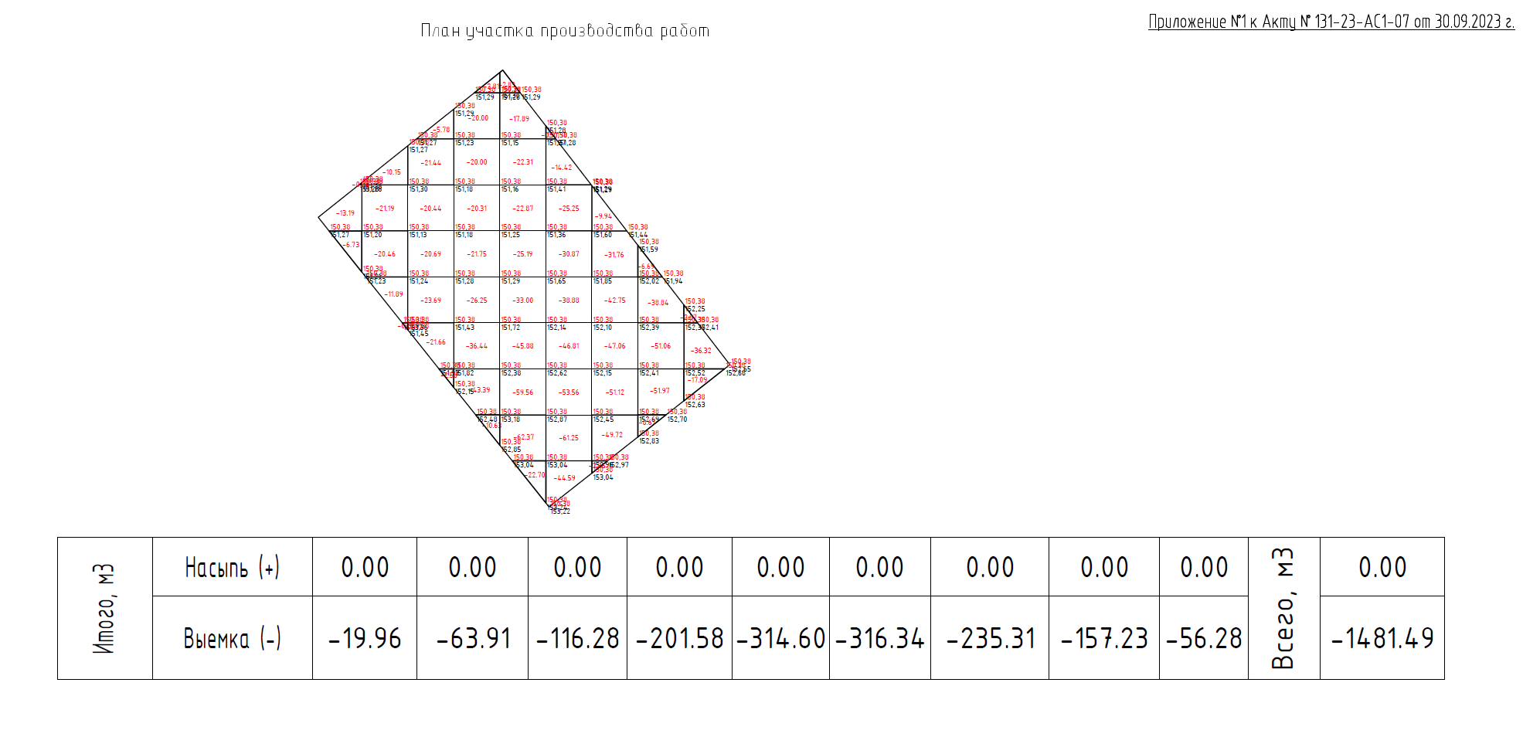

Разработка грунта с погрузкой в автомобили-самосвалы экскаваторами импортного производства с ковшом вместимостью 0,5 (0,5-0,63) м3, группа грунтов: 2 | 1000 м3 | 391 | 147.83 | 57,801.53
Перевозка и утилизация отходов 4-5 класса опасности | м3 | 391 | 1325 | 518,075.00
 |  |  | Итого | 575,876.53
 |  |  | с ВЗиС | 623,098.41
 |  |  | с ЗУ | 638,052.77
 |  |  | с Дог.Кф | 670,823.43
 |  |  | НДС | 134,164.69
 |  |  | Всего с НДС | 804,988.11

3
